보안기능점검사항
서버접근통제 보안기능 점검표
※ 해당 자료는 국가ㆍ공공기관에 한해 제한적으로 배포된 자료입니다. 인터넷 게시 등 외부 유출은 삼가하여 주시고 관계자(업체 등) 열람 시 반드시 회수하시기 바랍니다.
□ 지원 접근통제 |  |  |  | ※ 노란색 음영 부분 기입 후 제출
소항목 |  | 내용 | 확인 사항 | 확인 (O, X, 해당사항 없음) | 확인방법 (점검 방법 서술 및 화면 캡처자료 입력)
등급기반 | 강제적 접근 통제 정책에 근거한 수행 가능한 오퍼레이션을 제한하는 기능 | [필수]R1) 인가된 관리자가 설정한 강제적 접근통제 정책에 근거하여 주체의 중요도 레이블 및 객체의 중요도 레이블에 따라 수행가능한 오퍼레이션을 제한해야 한다. | o 기능 지원 확인( 예시: 지원 ○, 미지원 × ) o 읽기 오퍼레이션 확인( 예시: 지원 ○, 미지원 × ) - 주체의 중요도 ≥ 객체의 중요도인 경우에 수행되는지 확인( ) o 쓰기 오퍼레이션 확인(해당 항목에만 결과 표시) - 주체의 중요도 ≤ 객체의 중요도인 경우에 수행되는지 확인( 예시: 지원 ○, 미지원 × ) - 주체의 중요도 = 객체의 중요도인 경우에 수행되는지 확인( ) | O | 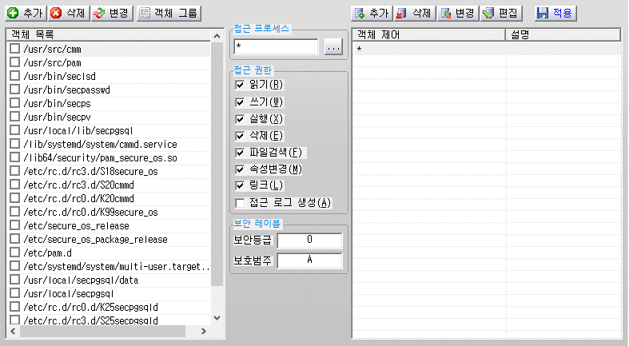 콘솔 -> 보안 정책 설정 -> 객체 접근 제어(ACL)
 | 임의적 접근 통제 정책에 근거한 수행 가능한 오퍼레이션을 제한하는 기능 | [필수]R2) 인가된 관리자가 설정한 임의적 접근통제 정책에 근거하여 주체의 사용자 신원, 주체의 사용자가 속한 그룹의 신원에 따라 수행 가능한 오퍼레이션을 제한해야 한다. | o 기능 지원 확인( 예시: 허용 ○, 차단 × ) - 사용자 또는 그룹의 신원 = 객체의 사용자 또는 그룹의 신원( ) - 사용자 또는 그룹의 신원 ≠ 객체의 사용자 또는 그룹의 신원( ) | O | 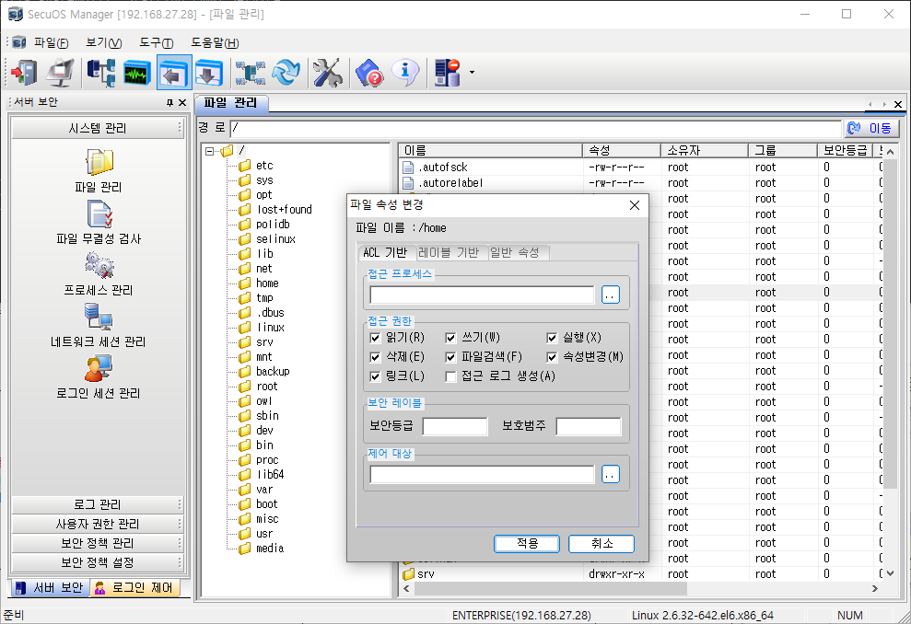 콘솔 -> 시스템 관리 -> 파일 관리 -> 파일 또는 디렉토리 우측 클릭 -> 속성
역할기반 | 접근 통제 정책에 주체가 객체에 수행할 수 있는 오퍼레이션을 제한하는 기능 | [필수]R3) 인가된 관리자가 설정한 역할기반 접근통제 정책에 주체가 객체에 수행할 수 있는 오퍼레이션을 제한해야 한다. | o 기능 지원 확인( 예시: 지원 ○, 미지원 × ) o 역할에 대한 정의( 예시: 사용자, 그룹 등) - 주체의 역할 목록( ) - 객체의 역할 목록( ) | O | 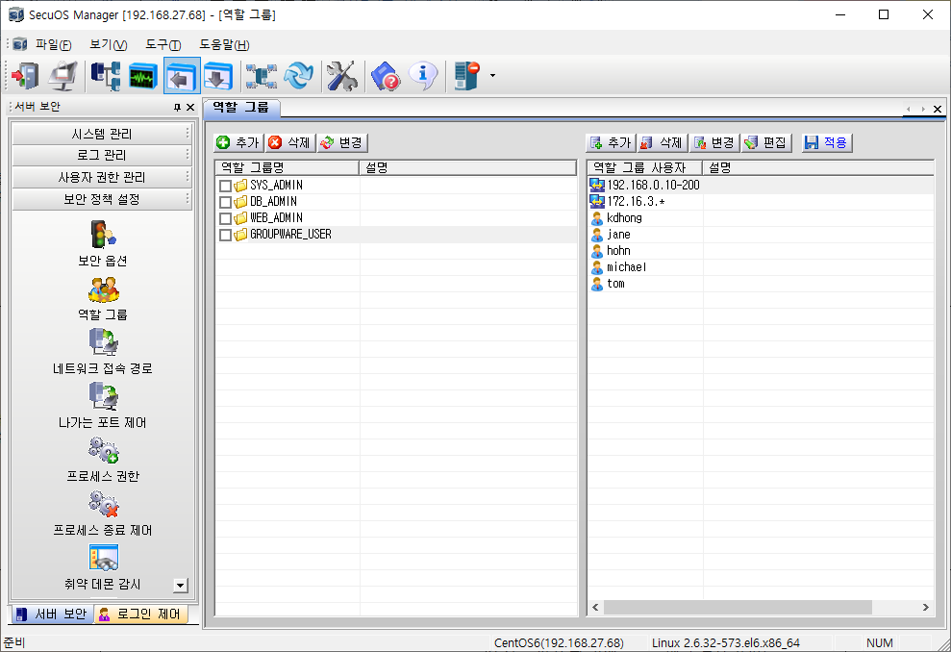 콘솔 -> 보안 정책 설정 -> 역할 그룹
 | 역할 관리 수행하는 기능 | [필수]R4) 사용자 및 역할의 생성/삭제, 역할에 사용자와 접근허가의 할당/제거 등을 수행하는 역할관리를 수행할 수 있어야 한다. | o 기능 지원 확인(해당 항목에만 결과 표시) - 사용자 및 역할의 생성( 예시: 지원 ○, 미지원 × ) - 사용자 및 역할의 삭제( ) - 역할에 사용자와 접근허가의 할당( ) - 역할에 사용자와 접근허가의 제거( ) | O | 콘솔 -> 보안 정책 설정 -> 역할 그룹
 | 역할을 검토하는 기능 | [필수]R5) 역할에 맞는 최소 권한만 정의되어 있는지 확인하기 위해 특정 역할에 할당된 모든 사용자를 조회하거나 특정 사용자에 할당된 모든 역할을 조회할 수 있는 역할검토 기능을 제공해야 한다. | o 역할에 할당된 모든 사용자 조회 기능 지원 확인( 예시: 지원 ○, 미지원 × ) o 특정사용자에 할당된 모든 역할 조회 기능 지원 확인( 예시: 지원 ○, 미지원 × ) | O | 콘솔 -> 보안 정책 설정 -> 역할 그룹
접근 권한 회수 시 접근을 제한하는 기능 |  | [필수]R6) 사용자, 그룹, 역할 등에 대해 기존에 할당된 권한 또는 접근허가를 회수하는 경우, 자원에 대한 모든 이전 정보 내용이 가용하지 않아야 한다. | o 기능 지원 확인( 예시: 지원 ○, 미지원 × ) | O | 콘솔 -> 보안 정책 설정 -> 역할 그룹

□ 감사기록
소항목 |  | 도입 점검사항 | 확인 사항
로그 생성 기능 |  | [필수]R7)다음 항목에 대한 로그를 생성하는 기능을 제공해야 한다. - 로그 생성 기능의 시작/종료 - 관리자 또는 사용자에 대한 식별 및 인증 성공/실패 - 제품 설정 변경내역 - 보안기능 수행내역 등 | o 제품이 지원하는 대상별 기능 지원 확인(해당 항목에만 결과 표시) - 로그 생성 기능의 시작/종료(예시: 지원 ○, 미지원 ×) - 관리자/사용자 식별 및 인증 성공/실패 기록(예시: 지원 ○, 미지원 ×) - 제품 설정 변경 내역 기록(예시: 지원 ○, 미지원 ×) - 보안기능 수행내역 (예시: 지원 ○, 미지원 ×) - 기타( ) | O |  콘솔 -> 로그 관리 -> 로그
로그 내 포함 정보 |  | [필수]R8) 로그에는 최소한 다음의 정보가 포함되어야 한다. - 사건 발생 일시 - 사건 유형 - 사건을 발생시킨 주체의 신원(가능한 경우) - 작업 내역 및 결과(성공/실패) | o 기능 지원 확인(예시: 지원 ○, 미지원 ×) | O | 콘솔 -> 로그 관리 -> 로그
로그 조회 기능 |  | [필수]R9) 인가된 관리자가 제품 구성요소로부터 생성된 모든 로그를 확인할 수 있는 기능을 제공해야 한다. | o 기능 지원 확인(예시: 지원 ○, 미지원 ×) | O | 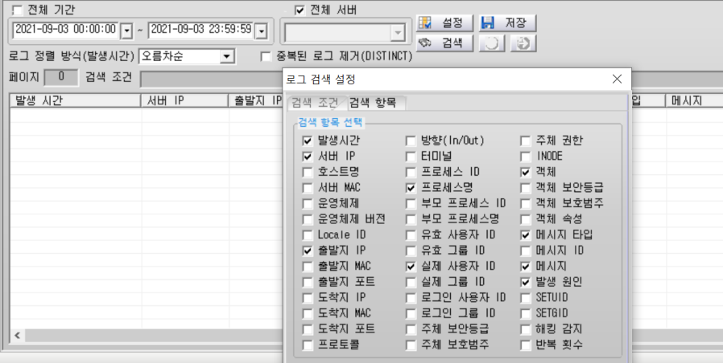 콘솔 -> 로그 관리 -> 로그 검색 -> '전체 서버' 체크 또는 '설정 -> 검색 항목'
로그 검색 기능 |  | [필수]R10) 인가된 관리자가 정보를 해석하기에 적합하도록 로그가 생성되어야 하며 AND, OR 등 논리적 관계 기준에 따른 선택적인 검토가 가능해야 한다. | o 기능 지원 확인(예시: 지원 ○, 미지원 ×) | O | 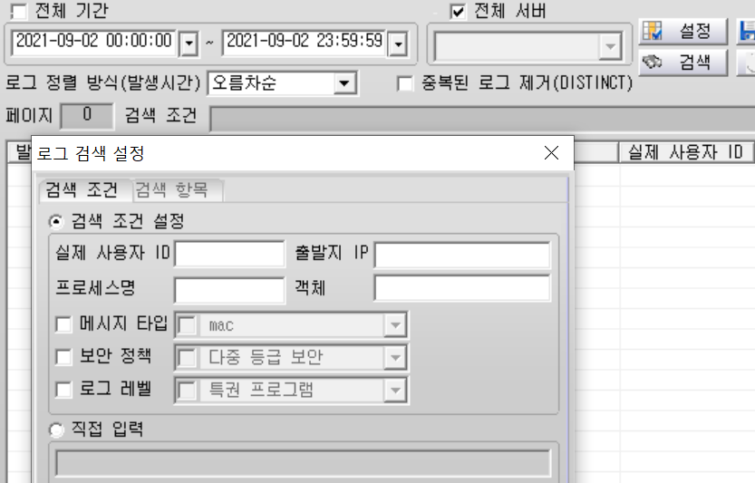 콘솔 -> 로그 관리 -> 로그 검색 -> 설정 -> 검색 조건
로그 보호 기능 |  | [필수]R11)저장된 로그 내 일부 내용에 대해 비인가된 삭제 및 변경이 발생하지 않도록 보호해야 한다. | o 기능 지원 확인(해당 항목에만 결과 표시) - 로그 접근 권한 제한(예시: 지원 ○, 미지원 ×) - 관리자 로그 삭제 및 변경 기능 제공 여부( ) | O | 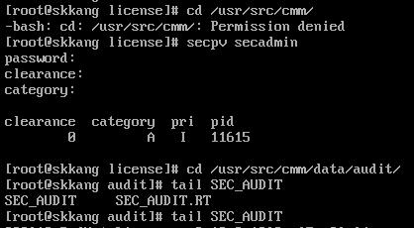 /usr/src/cmm/data/audit/SEC_AUDIT 에서 로그 확인 가능 보안 관리자 권한을 획득하여야 경로 접근 가능
저장로그 설정용량 초과 시 대응 기능 |  | [필수]R12) 저장된 로그가 설정된 용량을 초과할 경우, 사전 정의한 방식에 따라 관리자에게 통보해야 한다. | o 제품이 지원하는 기능 지원 확인(해당 항목에만 결과 표시) - 제공 방법(알람 제공) - 설정된 한도(95% 초과시 덮어쓰기) - 관리자 설정 기능 제공 여부(O) | O | 95%초과시 가장 오래된 로그을 덮어쓰기 등록된 관리자의 이메일로 경보 메일 발송
 |  | [필수]R13) 로그 용량 포화 시 적절한 방법(예 : 오래된 감사 레코드 덮어쓰기 등)으로 저장 실패에 대응해야 한다. | o 기능 지원 확인(○) o 포화 시 대응방법 서술(오래된 감사 레코드 덮어쓰기 등) | O | 95%초과시 가장 오래된 로그을 덮어쓰기하여 여유공간을 확보
로그 생성 시 신뢰할 수 있는 시간 참조 기능 |  | [필수]R14)주요 사건에 대한 정확한 시간 정보 생성을 위해 신뢰된 OS 등을 이용하여 시간 정보를 생성해야 한다. (예시) - NTP 서버의 시간 정보 - 서버 OS 시간 정보 | o 시간정보 생성 출처 확인(해당 항목에만 결과 표시) - NTP 서버의 시간 정보(○) - 서버 OS 시간 정보( ) - 기타( ) | O | 버보안 엔터프라이즈 서버가 NTP 서버 역할을 수행 에이전트는 이를 기반 설치 시 엔터프라이즈 IP를 입력하여 OS의 시간을 동기화
잠재적인 보안위반 탐지 시 대응 행동 |  | [필수]R15)보안 위반을 탐지한 경우, 인가된 사용자가 설정한 대응행동(예 : 경보 메시지 발송 등)을 수행할 수 있어야 한다. | o 지원하는 대응방법 및 기준 확인(해당 항목에만 결과 표시) - 보안위반 기준(무결성 검사 결과 실패 발생 시) - 대응 방법(경고 메시지 출력) | O | 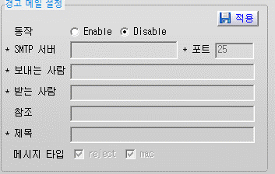 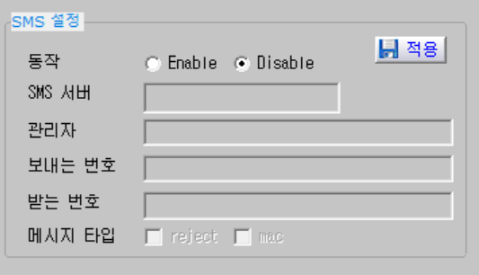 콘솔 -> 로그 관리 -> 로그 환경 설정 -> '경고 메일 설정' 또는 'SMS 설정'

□ 식별 및 인증
소항목 |  | 도입 점검사항 | 확인 사항
식별 및 인증 기능 제공 |  | [필수]R16) 관리자 또는 사용자의 신원을 검증하기 위해 식별 및 인증 기능을 제공해야 한다. | o 관리자 인증 실패 시 대응 행동 기능 지원(해당 항목에만 결과 표시) - 로컬 콘솔 포트(예시: 지원 ○, 미지원 ×) - SSH( ) - HTTP( ) - HTTPS( ) - FTP/SFTP( ) - TELNET( ) - SNMP( ) - 기타( 전용 콘솔 ) | ○ | 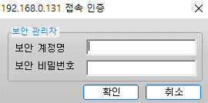 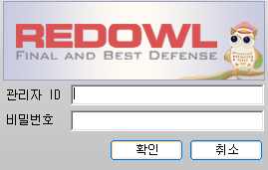 콘솔 -> 로그인 화면
인증실패 대응기능 |  | [필수]R17) 관리자 또는 사용자 인증 실패가 설정된 횟수(기본값 5회 이하)에 도달하면, 인가된 관리자가 설정한 시간(기본값 5분 이상) 동안 식별 및 인증 기능이 비활성화 되어야 한다. - 사용자 계정의 경우, 관리자가 해제시까지 계정 사용이 영구적으로 비활성화 되도록 구현해야 한다. | o 관리자 인증 실패 시 대응 행동 기능 지원(해당 항목에만 결과 표시) - 로컬 콘솔 포트(예시: 지원 ○, 미지원 ×) - SSH( ) - HTTP( ) - HTTPS( ) - FTP/SFTP( ) - TELNET( ) - SNMP( ) - 기타( 전용 콘솔 ) | ○ | 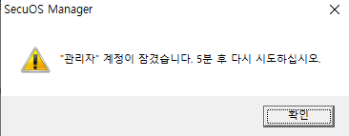 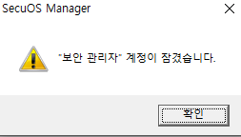 1. 보안 계정 패스워드 3회 틀릴 시 10분 잠김 2. 콘솔 관리자 계정 패스워드 5회 틀릴 시 5분 잠김
 |  | [선택]R18) 인증 실패 횟수 및 인증 실패 시 로그인 제한 시간을 관리자가 설정할 수 있는 기능을 제공해야 한다. | o 기능 지원 확인(○) | X
안전한 비밀번호 설정 기능 |  | [필수]R19) 비밀번호 등록시 보안성 기준(영문 대소문자/숫자/특수문자 중 3가지 이상의 규칙 조합 및 9자리 이상으로 구성)을 만족하는지 검증해야 한다. 예시: - 숫자(0-9) - 영문자 대소문자(a-z, A-Z) - 특수문자(!, @, #, $, %, ^, &, *, (, )) | o 제품이 지원하는 대상 별 기능 지원 확인(해당 항목에만 결과 표시) - 관리자 비밀번호(○) - 일반 사용자 비밀번호(○) - 인증서버 연동 지원시 사전공유키( ) - SNMP v3 지원시 SNMP 인증(authentication) 비밀번호( ) - SNMP v3 지원시 SNMP 암호화(privacy) 비밀번호( ) - 기타( ) | ○ | 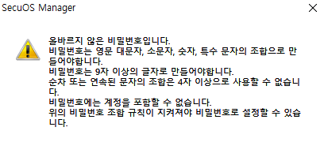 콘솔 -> 도구 -> 환경 설정 -> 관리자 설정 -> 추가 또는 변경 -> 패스워드 변경
인증 피드백 보호 기능 |  | [필수]R20) 인증이 진행되는 동안 관리자 또는 사용자(사용자 인증에 대한 식별 및 인증 기능 구현시)에게 패스워드가 마스킹(예 :“****” 등) 되어 보이도록 해야 한다. | o 제품이 지원하는 대상 별 기능 지원 확인(해당 항목에만 결과 표시) - 관리자 인증시 입력하는 비밀번호(○) - 일반 사용자 인증시 입력하는 비밀번호(○) - 비밀번호 변경시 입력하는 비밀번호(○) - 관리자 생성시 비밀번호 설정(○) - 인증서버 연동 지원시 사전공유키 설정( ) - SNMP v3 지원시 SNMP 인증(authentication) 비밀번호 설정( ) - SNMP v3 지원시 SNMP 암호화(privacy) 비밀번호 설정( ) - 기타( ) | ○ | 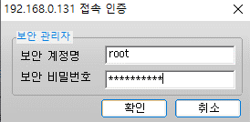 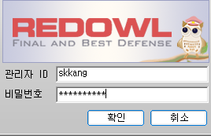
 |  | [필수]R21) 식별 및 인증 실패 시, 실패 이유에 대한 피드백(예 : ID 오류, 비밀번호 오류 등)을 제공하지 않아야 한다. | o 기능 지원 확인(○) | ○ | 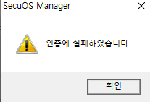 패스워드 틀렸을 경우 발생하는 메시지
기본 비밀번호 변경 기능 |  | [필수]R22) 관리자 또는 사용자가 제품에 최초 접속시 제품이 기본적(예 : 설치시 등)으로 제공하는 ID 및 비밀번호의 변경을 강제화하는 기능을 제공해야 한다. (적용대상- 제품 지원항목만 적용) - 로컬 콘솔 포트 - SSH - HTTP/HTTPS - FTP/SFTP - TELNET - SNMP 등 | o 장비가 지원하는 서비스 별 기능 지원 확인(해당 항목에만 결과 표시) - 로컬 콘솔 포트(예시: 지원 ○, 미지원 ×) - SSH( ) - HTTP( ) - HTTPS( ) - FTP/SFTP( ) - TELNET( ) - SNMP( ) - 기타( 기본 비밀번호 없음. 설치시 관리자가 설정해야함 ) | ○ | 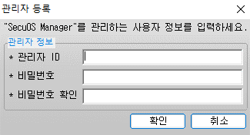 콘솔 최초 접속 시 보안 계정 로그인 후 콘솔 관리자 계정 등록
인증데이터 보호 기능 |  | [필수]R23) 관리자 비밀번호가 제품에 하드코딩 되거나 평문(단순 인코딩 포함)으로 저장되지 않아야 한다. | o 제품이 지원하는 대상 별 기능 지원 확인(해당 항목에만 결과 표시) - 관리자 비밀번호(○) - 관리자 비밀번호 저장 시 사용 암호/인코딩 알고리즘(자체구현인코딩 방법 사용) - 일반 사용자 비밀번호(○) - 일반 사용자 비밀번호 저장 시 사용 암호/인코딩 알고리즘(자체구현인코딩 방법 사용) | ○ | 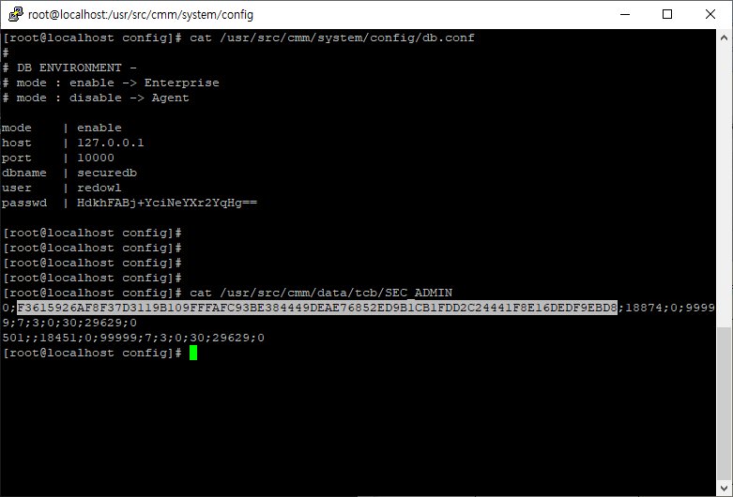 CLI 환경 1. /usr/src/cmm/system/config 경로 내 db.conf 2. /usr/src/cmm/data/tcb 경로 내 SEC_ADMIN
 |  | [필수]R24) 관리자의 인증정보가 재사용되는 것을 방지(예 : 타임스탬프 사용 등)해야 한다. | o 관리자의 인증정보가 재사용되는 것을 방지하는 기능 지원 확인(예시: 지원 ○, 미지원 ×) | ○ | 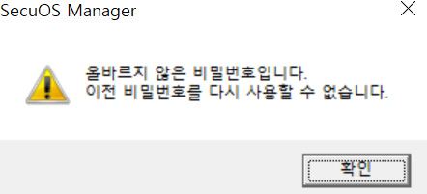 로그인 시 사용한 패스워드와 동일한 패스워드로는 변경 불가 로그인 시 사용한 패스워드의 이전 패스워드로는 변경 가능

□ 보안 관리
소항목 |  | 점검 사항 | 확인 사항
보안관리 기능 |  | [필수]R25) 인가된 관리자가 보안기능, 보안정책 및 중요 데이터 등을 설정 및 관리할 수 있는 보안관리 기능을 제공해야 한다. | o 장비가 지원하는 서비스 별 기능 지원 여부 확인(○) | ○ | 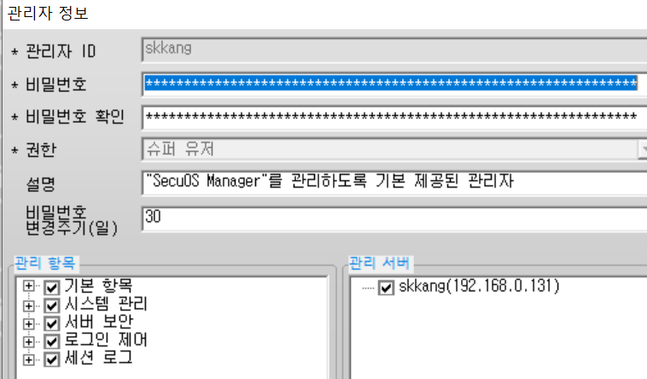 콘솔 -> 도구 -> 환경 설정 -> 관리자 설정 -> 추가 또는 변경
접속가능 IP 제한 기능 |  | [필수]R26) 사전 등록된 IP주소의 관리콘솔(관리자 IP주소 등록은 2개 이하로 제한)만 관리 서버에 접속할 수 있도록 해야 한다. | o 기능 지원 확인 - SSH(예시: 지원 ○, 미지원 ×, 접속 가능 IP 주소 2개로 제한) - HTTP( ) - HTTPS( ) - FTP/SFTP( ) - TELNET( ) - SNMP( ) - 기타( 자체 콘솔 ) ※ 해당 항목에만 결과 표시 | ○ | 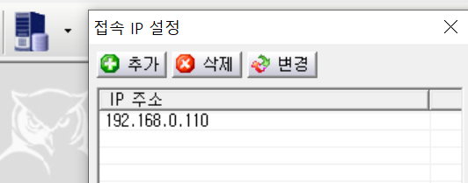 콘솔 -> 컴퓨터 본체 아이콘 -> 접속 IP 설정 **2개까지 제한

□ 전송 데이터 보호
소항목 |  | 점검 사항 | 확인 사항
전송 데이터 안전성 보장 기능 |  | [필수]R27) 물리적으로 분리된 제품 구성요소간 전송 데이터(보안정책, 제어명령, 감사 데이터 등)에 대한 암호화를 통해 기밀성 및 무결성을 보장해야 한다. - 암호화 관련된 부분은 "암호지원"을 참고한다 | o 제품이 물리적으로 분리된 경우 기밀성/무결성 기능 지원 확인(예시: 지원 ○, 미지원 × ) | O (openssl 1.0.2s) | /usr/src/cmm/bin 경로 내 getver 실행 결과
 |  | [필수]R28) 관리자의 웹브라우저를 이용한 접속 등 제품과 연결된 모든 통신 수단은 안전한 암호통신 프로토콜을 사용해야 한다. - 암호화 관련된 부분은 "암호지원"을 참고한다 | o 기능 지원 확인( 예시: 지원 ○, 미지원 × ) - SSL/ TLS( ) - HTTPS( ) - SSH( ) - IPSEC( ) - 기타( ) o 제공하는 보안 프로토콜 및 오픈소스 버전 확인(예시: TLS V1.2, OpenSSL 사용시 OpenSSL 버전도 표기) | N/A

□ 자체 시험
소항목 |  | 점검 사항 | 확인 사항
보안기능 자체시험 기능 |  | [필수]R29)제품의 정확한 운용을 보장하기 위해 시동 시 및 정규 운용 동안 주기적으로 자체시험을 실행해야 한다. (예시) - 식별 및 인증 프로세스 - 정보흐름통제 프로세스 - 보안관리 프로세스 등 | o 대상별 자체시험 기능 지원 확인(해당 항목에만 결과 표시) - 식별 및 인증 프로세스(○) - 정보흐름통제 프로세스(○ ) - 보안관리 프로세스(○) - 기타( ) | ○ | 서버의 파일이 변조되면 주기적(5분)으로 파일무결성 검사 수행
 |  | [필수]R30)장비가 수행한 자체시험 내용 및 결과를 관리자가 확인할 수 있는 기능을 제공해야 한다. (예시) - 화면 출력 - LED - 감사데이터 생성 등 | o 대상별 자체시험 결과 확인 기능 지원 확인(해당 항목에만 결과 표시) - 화면 출력(○) - LED( ) - 감사데이터 생성(○) - 기타( ) | ○ | 서버의 파일이 변조되면 주기적(5분)으로 파일무결성 검사 수행, 로그 생성
 |  | [선택]R31)관리자가 R29의 자체검사를 직접 실행하는 기능을 제공해야 한다. | o 기능 지원 확인(○) | ○ | 콘솔 -> 시스템 관리 -> 파일 무결성 검사 -> 검사
무결성 검사 기능 |  | [필수]R32)인가된 관리자에게 제품의 설정값 및 제품 자체의 무결성을 검증하는 기능을 제공해야 한다. (예시) - 환경설정파일 - 커널 - 프로세스 등 | o 사용 암호 알고리즘(SHA-256 ) o 대상별 기능 지원 확인(해당 항목에만 결과 표시) - 커널(○) - 프로세스(○) - 라이브러리(○) - 환경설정파일(○) - 기타( ) | ○ |  콘솔 -> 시스템 관리 -> 파일 무결성 검사
 |  | [필수]R33)장비가 수행한 무결성 검사 내용 및 결과를 관리자가 확인할 수 있는 기능을 제공해야 한다. (예시) - 화면 출력 - LED - 감사데이터 생성 등 | o 대상별 기능 지원 확인 - 화면 출력(○) - LED( ) - 감사데이터 생성(○) - 기타( ) ※ 해당 항목에만 결과 표시 | ○ | 콘솔 -> 로그 관리 -> 로그
 |  | [선택]R34)관리자가 R32의 무결성 검사를 직접 실행하는 기능을 제공해야 한다. | o 기능 지원 확인(○) | ○ | 콘솔 -> 도구 -> 파일 무결성 검사

□ 안전한 세션관리
소항목 |  | 점검 사항 | 확인 사항
세션 잠금/종료 기능 |  | [필수]R35)로그인 이후 일정 시간(기본값 10분 이하) 동안 동작이 없을 경우, 세션 잠금 또는 세션 종료 기능을 수행해야 한다. (예시) 기본값 10분 이하 | o 서비스 별 기능 지원 확인(해당 항목에만 결과 표시) - 로컬 콘솔 포트(예시: 지원 ○, 미지원 ×) - SSH( ) - HTTP( ) - HTTPS( ) - FTP/SFTP( ) - TELNET( ) - 기타( 자체 콘솔 ) o 기본값 혹은 설정값(3분) | ○ | 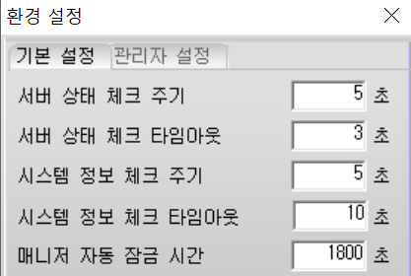 콘솔 -> 도구 -> 환경 설정 -> 매니저 자동 잠금 시간 설정
관리자의 동시 접속 세션 제한 기능 |  | [필수]R36)로그인 이후 다른 단말에서 동일 계정 또는 동일 권한으로 로그인을 다시 수행하는 경우, 신규 접속을 차단하거나 이전 접속을 종료해야 한다. | o 기능 지원 확인(○) | ○ | 콘솔관리 로그인 상태에서 매니저 접속 시도 시 '동일한 권한의 사용자가 접속 중입니다' 팝업창 출력

□ 암호지원
소항목 |  | 점검 사항 | 확인 사항
암호사용 |  | [필수]R37)암호화 및 해시 알고리즘의 보안강도는 112bit 급 이상을 만족해야 한다. (예시) - 해시(SHA-224/256/384/512 등) - 대칭키암호(SEED, ARIA-128/192/256 등) - 공개키암호(RSA 2048 등) - 전자서명(RSA-PSS-2048/3072, ECDSA/KCDSA/EC-KCDSA 등) * 전자서명 및 인증용이 아닌 경우(MAC, 키유도함수, 난수발생기 등)에는 SHA-1 사용을 허용 | o 지원하는 해시(SHA-256) o 지원하는 대칭키암호(ARIA-256 ) o 지원하는 공개키암호(RSA 2048 ) o 지원하는 전자서명(RSA-PSS-2048 ) | ○ | 인증서 개인키 암호화 : 암호라이브러리 openssl1.0.2s (리눅스 패키지 버전별로 상이함) 기밀성 : AES256-CBC DB패스워드 암호화: ARIA256-CBC 데이터 무결성 검증: SHA256 관리자패스워드 암호화 SHA256 공개키암호화 : RSA2048
 |  | [선택]R38)검증필 암호모듈의 사용을 권고한다. | o 검증필암호모듈 지원 시 검증번호(예시: CM-OO- YYYY.M ) | N/A

